AAP Services de santé – Cancer
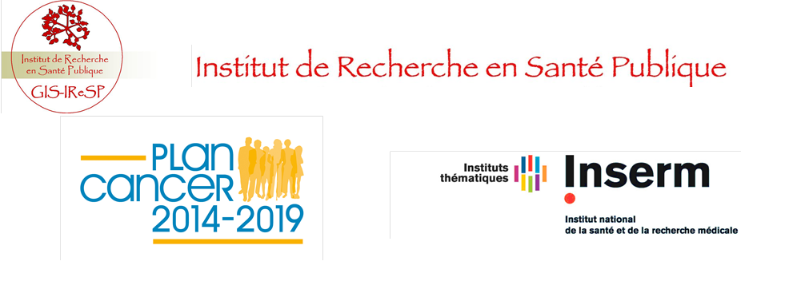
Appel à projets "Recherche sur les services de santé et cancer" 2015 Document budgétaire

 | Il est impératif de bien prendre connaissance du guide du candidat avant de remplir ce document

